Tabelle1
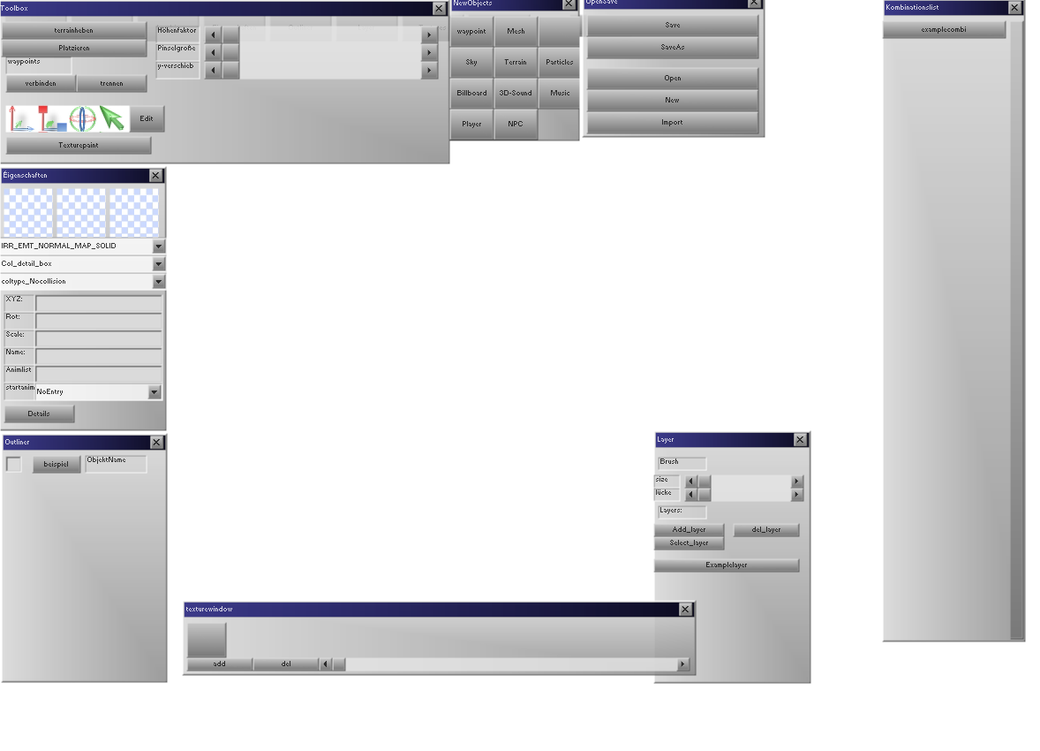

Toolbox:
Terrainheben:
Der Terrainheben-Modus wird aktiviert;
Ein Pinsel mit Größe "Pinselgröße" hebt das Terrain auf Höhenfaktor.
's Ganze wird inform einer rießen PNG-karte gespeichert; größe Unendlich.
Platzieren:
Kombinationslist-Objekt kann reingeschossen werden, ins Terrain.
(getterrainheight, collision per ray)
wird um die y-verschieb nach oben/unten verschoben.
an Terreinboden ist grüne Vorschau, wenn linksklick: objekt erstelln.
Kopieren/einfügen
STRG+C kopiert markierte Objekte (sind in Auswahl-liste)
STRG+V fügt sie ein.
STRG+D Dupliziert sie gleich direkt
STRG+X schneidet aus.
Auswahl-liste:
Liste, in der alle gerade markierten Objekte drin sind.
Auswahl-listenelemente sind grünschattiert.
mit ENTF löschbar, siehe Tastaturbelegung.
Tastaturbelegung:
STRG+V einfügen
STRG+X ausschneiden der markierten objekte.
STRG+D Duplizieren der auswahl-liste
STRG+A Alles markieren
STRG+S Speichern
STRG+ALT+S Speichern unter
ALT F4: ENDE
F5: starten
F3: einfügen von 3d objekt
F1: hilfe
STRG+P: Pinsel
W: Auf Addwaypoint schalten.
M: Auf Addmesh schalten
P: auf Particles hinzufügen schalten
S: Spieler hinzufügen
N: NPC hinzufügen.
l: Light hinzufügen.
B: Billboard hinzufügen.
G: Verschieben der 3d objekte
NUM 7: draufsicht
NUM1: vorderansicht
NUM3: seitenansicht
NUM5: Spieleransicht.
Allgemein: Objekt hinzufügen:
im NEWobjects fenster neue Kombis einfügen. (mit Kombieditor-fenster, siehe unten)
erscheint in Kombilist, ist autoausgewählt nach einfügen.
kann per Brush (Layer-fenster) breitflächig reingemalt werden, oder
per Platzieren (Toolbox) einzeln hineingeschossen werden. (auf terrain oder was sich davor befindet)
Waypionts, Musik, kommen nicht in kombilist.
Alle 3d Kombies erscheinen in Outliner, die einzelnen Objekte sind rechts eingerückt.

Buttonbelegung
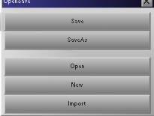
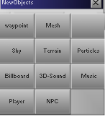
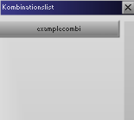
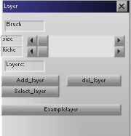
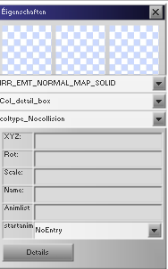
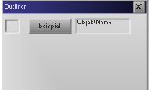
Modus: Terrainheben
Maus wird schaufel
auf Mausposition: Cameranormal fliegt in Map, wo Terrain-collision: Kreis anzeigen mit Radius "Pinselgroße"
Kreis "schwebt" 0,1 #meter über Bodenpunkte.
bei Linksklick: Terrain pro durchlauf um Höhenfaktor* #meter anheben
wenn höhenfaktor negativ: senken.

Modus: plazieren
der Aktuelle_ Kombination an Collisionsstelle von einem von der Camera bei durch die Maus gehenden Strahl, der auf alle objekte kracht.
Objekt wird um y-verschieb über den Collisionspunkt verschoben.
erscheint in Outliner
wird aktuellmarkiertes Objekt
-> erscheint in eigenschaften-fenster

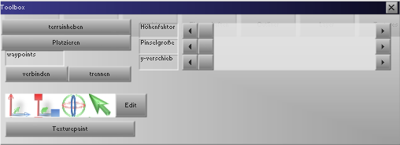

TExturepaint
Soll nur für das Terrain gelten.
Terrain wird per Pinsel angemalt. Maus wird pinsel.
Malkastenfenster öffnet sich.
Mauspos wird erkannt, an relativer Textur-position von terrain wird gemalt.
evtl bei 1. beta eingebaut.

Move Scale Rot, Select:
SMove: auswahlliste wird so bewegt, dass sich der Auswahlpfeil (in der Mitte aller ausgewählten Objekte) immer auf der Maus liegt. (anders als in irredit)
gleiches bei rot und scale.
Select: kein Auswahlbalken.. wäre zu aufwändig, derzeit.
Edit:
Switch to editomode. Wie in blender. erst in erster Beta, weil das Objekt auch gespeichert werden muss nach bearbeitung. (geht dann zu weit) und texturierung, UV etc.

Verbinden, Trennen: mind. 2 waypoints müssen selected sein dafür.
zuerst markierter wird hellgrün.
wenn mehr markiert: alle verbinden sich mit erstmarkiertem.
wenn max_verbindungen erreicht: fehlermeldung:
"maximale Verbindungszahl erreicht, keine verbindung mehr möglich."

Globals (wichtige)
Auswahlliste = die im moment ausgewählten Objekte in einer Liste gespeichert
Aktuelle_Kombination = aktuell zum Hinzufügen bereite objekte (z.b. mit "platzieren" oder per pinsel einfügen)

Zu tun.
Brainstorming:
Neue Fenster:
Itemsettings:
Haken für: IsItem; jedes 3d Mesh kann Item werden; Eigenschaften sind:
Iswaffe, price, art (siehe item_art), Betrag ( was es für leben/angriff etc. gibt, wenn man's isst z.b.) Gewicht, angriff/schild, Reichweite, Waffenart. (letzten 3 im falle wenn es waffe ist)
Wesensettings:
sind gleich noch bisschen schwieriger.
Waffe_item_ID (man muss eine waffe auswählen können aus Liste), wut, Leben, maxleben, mana, wesen-art, maxmana, name des wesens (nicht des 3d objekts),Team( wird aus comboboxausgewählt) , Isspieler, iscurrenttspieler.
Teamsettings:
Teams werden im Sourcecode fest implementiert.

3D Welt:
Kämpfen
Gegner in fokus kriegen.
gehen+
Waypointlaufen der andern wesen.
bogenschießen
Pfeil fliegt in Blickrichtung, leichtes autozielen
sprechen
Items aufheben, item in fokus kreigen
items wegwerfen
inventar öffnen/anzeigen
Spieler ausrüsten mit waffen
minimap
3D Editor:
3d object brushing
Waypoints erstellen
Welt speichern
Inwentar füllen
Spielerstartpunkt festlegen
Zeichnungen:
Karte des geschehens
Screenshot des dorfes
evtl einzelne Personen
Dialoge
evtl einzelne kleine quests
evtl kleine 3d items, und deren eigenschaften. (trank, leben+5%)
3D Modelling:
Bone export
Bone animation.

